ログイン画面
システム名 |  |  | キッズコントロール | 編 |  |  | ドキュメント名 |  |  |  |  | 工程 |  | 外部設計 |  | 様式 | 基本設計
サブシステム名 |  |  | ログイン画面 |  |  |  | 機能名 |  |  |  |  | 作成者 |  |  |  | 作成日付 | 2017-12-20
処理名 |  |  |  |  |  |  |  |  |  |  |  | 更新者 |  |  |  | 更新日付

１．画面レイアウト
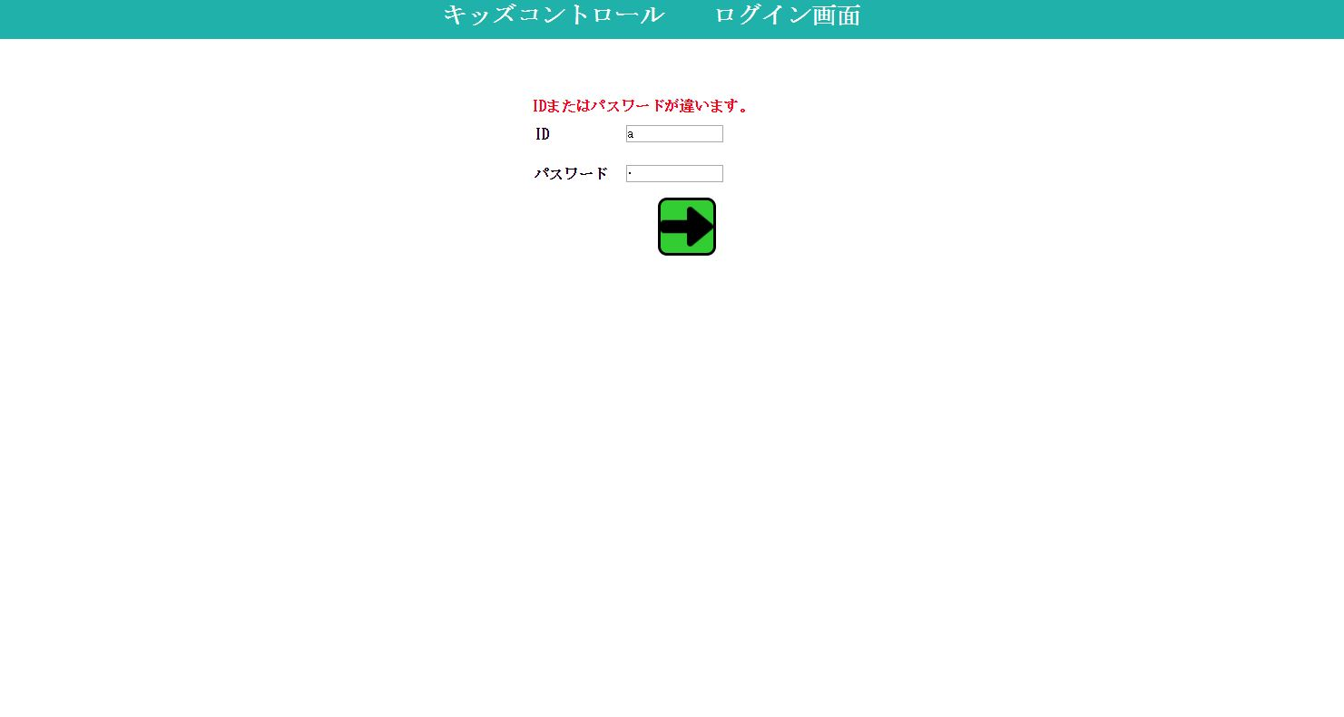
1

5

2

3

4

２．画面項目

 | 項番 | 項目名 |  |  |  | 概要 |  |  |  | 遷移先 |  |  |  | 処理

 | 1 | タイトル部 |  |  |  | 「キッズコントロール ログイン画面」を表示します。

 | 2 | ID |  |  |  | ID名を入力します。 |  |  |  |  |  |  |  | 管理者ユーザのみログイン認証可

 | 3 | パスワード |  |  |  | パスワードを入力します。 |  |  |  |  |  |  |  | 管理者ユーザのみログイン認証可

 | 4 | ログインボタン |  |  |  | ログインが認証されるとメイン画面に遷移します。 |  |  |  |  | メイン画面

 | 5 | エラーメッセージ |  |  |  | ログインが認証されない場合表示します。

３．遷移元一覧

 | 項番 | 遷移元機能 |  |  | 遷移元 |  |  |  | 備考

 |  | なし

４．インターフェース一覧

 | 項番 | 項目名 |  |  | I/O | テーブル名称 |  | 物理名 |  |  |  |  | データ型 |  | サイズ （byte） | 備考

 | 1 | ID |  |  | I | ユーザマスタ |  | ユーザID |  |  |  |  | 可変長文字列 |  | 30

 | 2 | パスワード |  |  | I | ユーザマスタ |  | パスワード |  |  |  |  | 可変長文字列 |  | 30

